Arkusz1
Data | Ramy czasowe | Juliusz Żakowski | Dominik Pykacz | Oliwer Wroński | Ogólnie
2023-11-11 | 20-24 | Pisanie strony, pomysły, wyszukiwanie informacji | Pomysły, wyszukiwanie informacji, wizualizer w JS | Pomysły, pomoc w pisaniu, wyszukiwanie informacji | 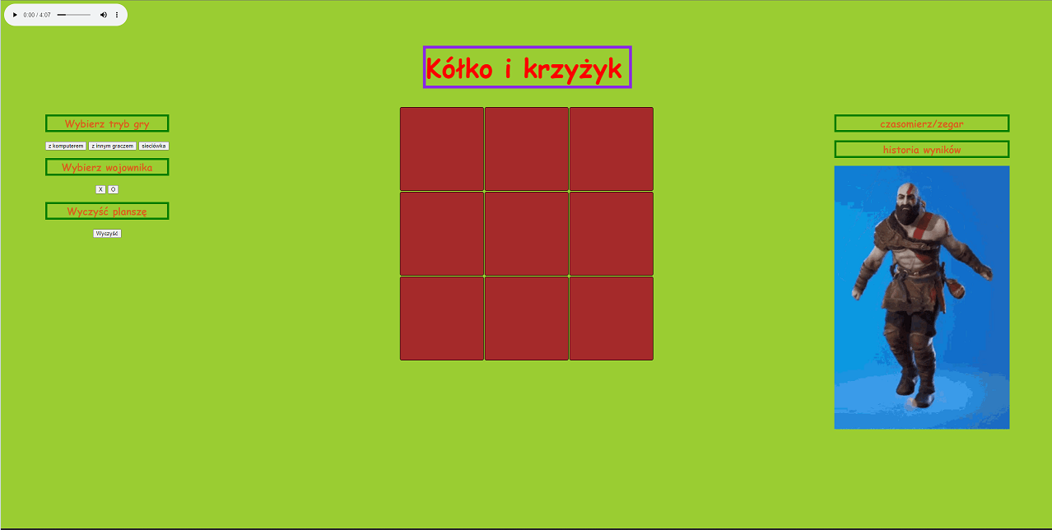 Pierwsze pomysły na stronę i pisanie jej, zakładanie wspólnego repetytorium itp..
2023-11-12 |  |  | Ogarnia muzke |  | Niedziela dzień wolny 😴
2023-11-13
2023-11-14
2023-11-15
2023-11-16
2023-11-17
2023-11-18
2023-11-19 | ???? | podskrypcanie | podskrypcanie | podskrypcanie | obczajanie skryptów na czym polegają itd. (nauka)
2023-11-20
2023-11-21
2023-11-22
2023-11-23
2023-11-24
2023-11-25 | ???? | pisanie css, html | pisanie js, nie działał ale oliwer zrobił i działa | pisanie js, dziala kołko i krzyżyk | napisany działający skrypt do kółka i krzyżyk
2023-11-26 | ???? | pisanie css, html, ostatnie szlify | pisanie js, ostatnie szlify | pisanie js, ostatnie szlify | ostatnie szlify dodawanie jakiś pierdół na strone
2023-11-27

